ユーザーログイン_x0009__x0009__x0009__x0009__x0009__x0009__x0009__x0009_
外部設計書 |  |  |  | 画面名 |  | ユーザーログイン |  |  |  | 作成者 | 三宅隆生 |  |  | 更新者
 |  |  |  | システム名 |  | SubsKeeper |  |  |  | 作成日 | 2023-06-07 |  |  | 更新日
 |  |  |  | 備考

 | 画面設計
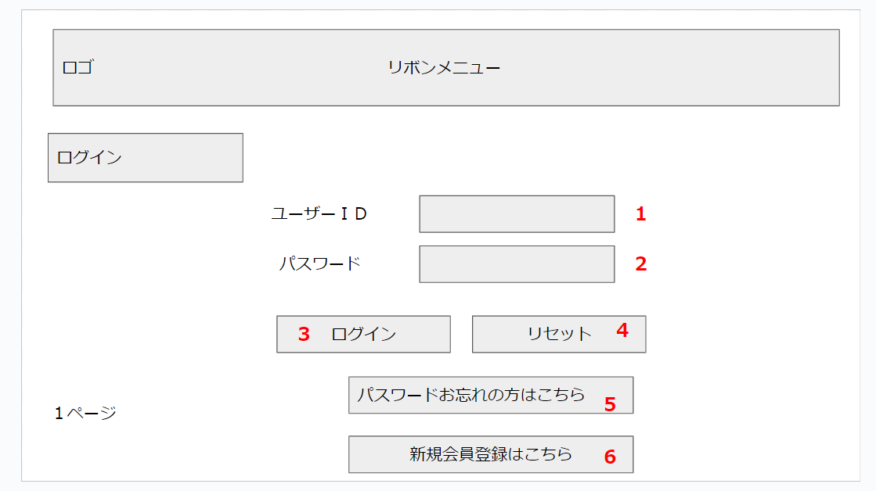

 | 機能設計

 |  | １．ユーザーを識別するIDを入力してもらう欄。
 |  | ２．ユーザーが正しいか判断するためにパスワードを入力してもらう欄。
 |  | ３．クリックするとユーザーIDとパスワードが読み込まれて正しければメニュー画面へ、誤りがあれば警告文が出るボタン。
 |  | ４．ユーザーIDとパスワード欄に入力した内容を削除したいときにクリックするボタン。
 |  | ５．パスワードを忘れた人が新規パスワードを登録するための画面に遷移させるボタン。
 |  | ６．新しくサブスキーバーを始める人が会員になるための画面に遷移するためのボタン。

 | 項目定義書

 | No | 物理名 | 論理名 |  | 画面型 |  | データ型 | min | max | DBテーブル |  | DBカラム | 備考
 | 1 | user_id | ユーザーID |  | Textbox |  | String | 1 | 20 | users |  | user_id
 | 2 | password | パスワード |  | Password |  | String | 1 | 20 | users |  | user_pw
 | 3 | login | ログイン |  | Link
 | 4 | reset | リセット |  | Button
 | 5 | reset_password | パスワード再設定 |  | Link
 | 6 | new_registration | 新規登録 |  | Link

パスワード設定_x0009__x0009__x0009__x0009__x0009__x0009__x0009__x0009_
外部設計書 |  |  |  | 画面名 |  | パスワード設定 |  |  |  | 作成者 | 三宅隆生 |  |  | 更新者
 |  |  |  | システム名 |  | SubsKeeper |  |  |  | 作成日 | 2023-06-08 |  |  | 更新日
 |  |  |  | 備考

 | 画面設計
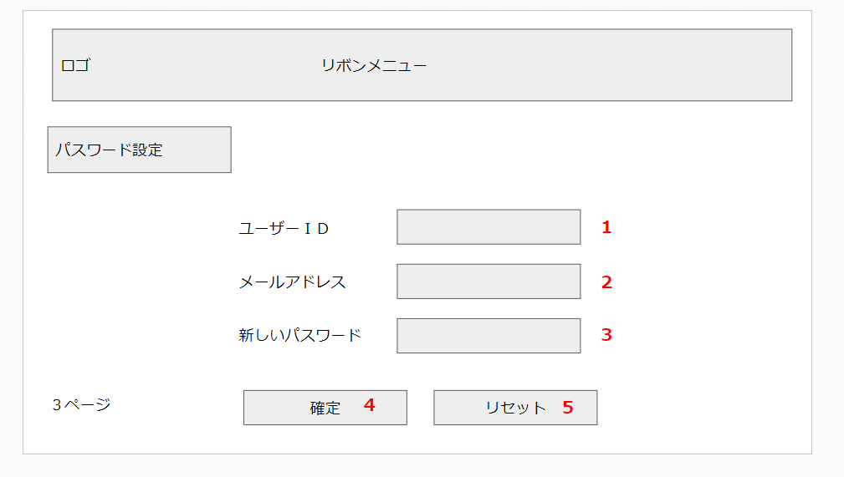

 | 機能設計

 |  | １．ユーザーを識別するIDを入力してもらう欄。
 |  | ２．ユーザーのメールアドレスを入力してもらう欄。
 |  | ３．新しいパスワードを入力してもらう欄。
 |  | ４．クリックすると入力内容をデータベースに送り、会員登録が完了するボタン。
 |  | ５．ユーザーIDとメールアドレス、新しいパスワードに入力した内容を削除したいときにクリックするボタン。

 | 項目定義書

 | No | 物理名 | 論理名 |  | 画面型 |  | データ型 | min | max | DBテーブル |  | DBカラム | 備考
 | 1 | user_id | ユーザーID |  | Textbox |  | String | 1 | 20 | users |  | user_id
 | 2 | email | メールアドレス |  | Textbox |  | String | 1 | 100 | users |  | user_mail
 | 3 | new_password | 新規パスワード |  | Password |  | String | 1 | 20 | users |  | user_pw
 | 4 | definite | 確定 |  | Link
 | 5 | reset | リセット |  | Button

会員登録_x0009__x0009__x0009__x0009__x0009__x0009__x0009__x0009_
外部設計書 |  |  |  | 画面名 |  | 会員登録 |  |  |  | 作成者 | 三宅隆生 |  |  | 更新者
 |  |  |  | システム名 |  | SubsKeeper |  |  |  | 作成日 | 2023-06-08 |  |  | 更新日
 |  |  |  | 備考

 | 画面設計
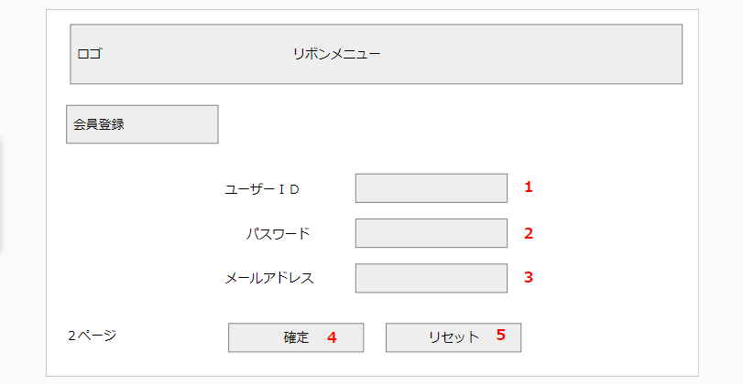

 | 機能設計

 |  | １．ユーザーを識別するIDを入力してもらう欄。
 |  | ２．ユーザーが正しいか判断するためにパスワードを入力してもらう欄。
 |  | ３．ユーザーのメールアドレスを入力してもらう欄。
 |  | ４．クリックすると入力内容をデータベースに送り、会員登録が完了するボタン。
 |  | ５．ユーザーIDとパスワード欄に入力した内容を削除したいときにクリックするボタン。

 | 項目定義書

 | No | 物理名 | 論理名 |  | 画面型 |  | データ型 | min | max | DBテーブル |  | DBカラム | 備考
 | 1 | user_id | ユーザーID |  | Textbox |  | String | 1 | 20 | users |  | user_id
 | 2 | password | パスワード |  | Password |  | String | 1 | 20 | users |  | user_pw
 | 3 | email | メールアドレス |  | Textbox |  | String | 1 | 100 | users |  | user_mail
 | 4 | confirmation | 確定 |  | Link
 | 5 | reset | リセット |  | Button

メニューページ_x0009__x0009__x0009__x0009__x0009__x0009__x0009__x0009_
外部設計書 |  |  |  |  |  |  |  | 画面名 |  | メニューページ |  |  |  |  |  | 作成者 | 伊藤瞭太 |  |  | 更新者
 |  |  |  |  |  |  |  | システム名 |  | SubsKeeper |  |  |  |  |  | 作成日 | 2023-06-08 |  |  | 更新日
 |  |  |  |  |  |  |  | 備考

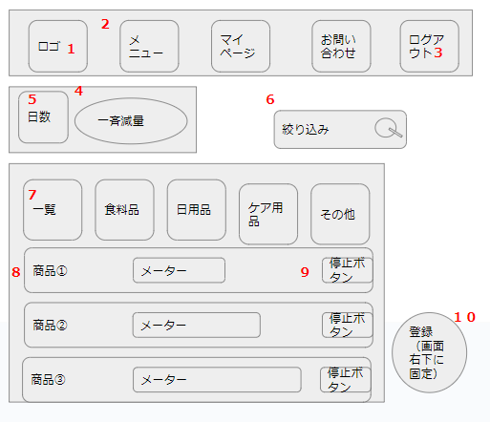
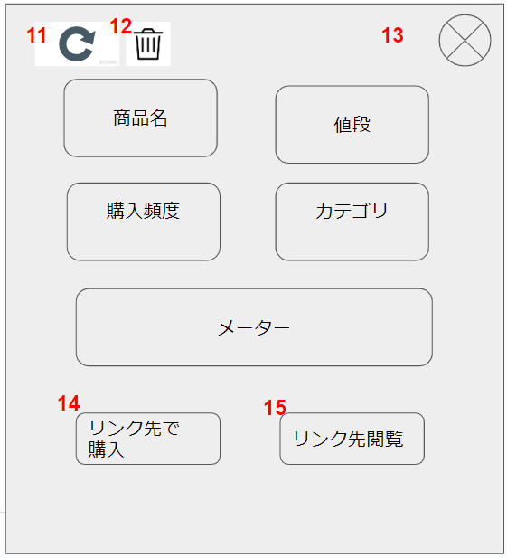
 | 画面設計
 |  |  |  |  |  |  |  |  |  |  |  |  |  |  |  | ① |  |  |  | ②
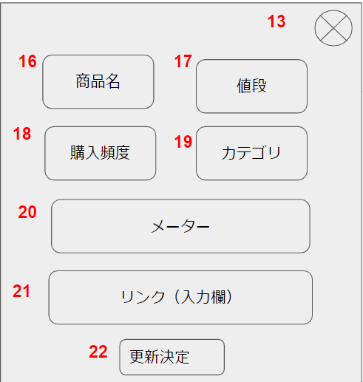

 |  |  |  |  |  |  |  |  |  |  |  |  |  |  |  |  |  |  |  | ②

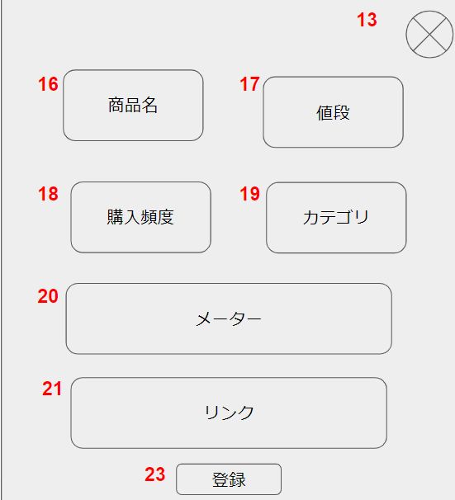
 |  |  |  |  |  |  |  |  |  |  |  |  |  |  |  | ③

 | 機能設計
 |  |  | 「1 ロゴマーク」 |  |  | クリック
 |  |  |  | メニュー画面へ遷移する。

 |  |  | 「2 リボン」 |  | クリック
 |  |  |  | 選択されたページへ遷移する。

 |  |  | 「3 ログアウト」 |  |  | クリック
 |  |  |  | ログインページへ遷移する。

 |  |  | 「４ 一斉減量」 |  |  | クリック
 |  |  |  | 各商品の残量を、５で選択した日数分減少させる。

 |  |  | 「5 日数」 |  | 欄変更
 |  |  |  | ４で減らす日数を、前回減量した日からの日数分と、１～７日に設定する。
 |  |  |  | デフォルト値は前回減量した日からの日数分。

 |  |  | 「6 絞り込み」 |  |  | 虫眼鏡ボタン押下
 |  |  |  | 検索欄が空欄である場合は何もしない。
 |  |  |  | 空欄でない場合、検索結果一覧画面に遷移する。検索結果一覧画面では、対象文字での商品名検索を自動で行う。

 |  |  | 「7 カテゴリ」 |  |  | クリック
 |  |  |  | 選択されたページへ遷移する。

 |  |  | 「8 商品」 |  | クリック
 |  |  |  | 商品詳細のポップアップ（①）を表示する。

 |  |  | 「9 停止/再開」 |  |  | クリック
 |  |  |  | 停止にしている間、その商品に対する４の機能を無効化する。
 |  |  |  | 再開にすると、４の機能を再開する。

 |  |  | 「10 新規登録」 |  |  | クリック
 |  |  |  | 新規登録のポップアップ（③）を表示する。

 |  |  | 「11 更新」 |  | クリック
 |  |  |  | 更新のポップアップ（②）に遷移する。

 |  |  | 「12 削除」 |  | クリック
 |  |  |  | 確認のアラートボックスを表示し、OKを押すとデータの削除を行う

 |  |  | 「13 閉じる」 |  | クリック
 |  |  |  | ポップアップを閉じる。

 |  |  | 「14 リンク先購入」 |  |  |  | クリック
 |  |  |  | リンク先のページを開く。
 |  |  |  | 残量データに100を足す。

 |  |  | 「15 リンク先閲覧」 |  |  |  | クリック
 |  |  |  | リンク先のページを開く。

 |  |  | 「16 商品名」 |  |  | テキストボックス押下
 |  |  |  | テキストボックスへの記入を可能にする。

 |  |  | 「17 値段」 |  |  | テキストボックス押下
 |  |  |  | テキストボックスへの記入を可能にする。

 |  |  | 「18 購入頻度」 |  |  | 欄変更
 |  |  |  | 選択したデータに上書きする。

 |  |  | 「19 カテゴリ」 |  |  | 欄変更
 |  |  |  | 選択したデータに上書きする。

 |  |  | 「20 メーター」 |  |  | レンジバー操作
 |  |  |  | 選択したデータに上書きする。

 |  |  | 「21 リンク」 |  |  | テキストボックス押下
 |  |  |  | テキストボックスへの記入を可能にする。

 |  |  | 「22 更新決定」 |  |  | クリック
 |  |  |  | 16～21のデータを更新する。

 |  |  | 「23 新規登録」 |  |  | クリック
 |  |  |  | 16～21のデータを登録する。

 | 項目定義書

 | No |  | 物理名 |  | 論理名 |  |  |  | 画面型 |  | データ型 | min |  | max |  | DBテーブル |  | DBカラム | 備考
 |  | 1 | logo |  | ロゴ |  |  |  | Image
 |  | 2 | ribbon |  | リボン |  |  |  | Link
 |  | 3 | logout |  | ログアウト |  |  |  | Link
 |  | 4 | decrease |  | 一斉減量 |  |  |  | Button |  |  |  |  |  |  | users |  | user_date
 |  | 5 | decrease_days |  | 日数選択 |  |  |  | Select |  |  |  |  |  |  | items |  | item_frequency
 |  | 6 | search |  | 絞り込み |  |  |  | Textbox |  |  |  | 0 |  | 20 | items
 |  | 7 | category |  | カテゴリ |  |  |  | Link |  | String |  | 1 |  | 20 | items |  | item_category
 |  | 8 | list |  | 商品一覧 |  |  |  | div |  | String |  | 1 |  | 100 | items |  | item_name
 |  | 9 | stop_restart |  | 停止/再開 |  |  |  | Checkbox |  |  |  |  |  |  | items |  | item_switch
 |  | 10 | register |  | 新規登録 |  |  |  | Button
 |  | 11 | update |  | 更新 |  |  |  | Image
 |  | 12 | delete |  | 削除 |  |  |  | Image |  |  |  |  |  |  | items
 |  | 13 | close |  | 閉じる |  |  |  | Button
 |  | 14 | purchase |  | リンク先購入 |  |  |  | Link |  |  |  |  |  |  | items |  | item_url, item_meter
 |  | 15 | browsing |  | リンク先閲覧 |  |  |  | Link |  |  |  |  |  |  | items |  | item_url
 |  | 16 | commodity |  | 商品名 |  |  |  | Textbox |  | String |  | 0 |  | 100 | items |  | item_name
 |  | 17 | price |  | 値段 |  |  |  | Textbox |  | Int |  |  |  |  | items |  | item_price
 |  | 18 | frequency |  | 購入頻度 |  |  |  | Select |  |  |  |  |  |  | items |  | item_frequency
 |  | 19 | select_category |  | カテゴリ選択 |  |  |  | Select |  |  |  |  |  |  | items |  | item_category
 |  | 20 | meter |  | メーター |  |  |  | Range |  |  |  |  |  |  | items |  | item_meter
 |  | 21 | link |  | リンク |  |  |  | Textbox |  | String |  | 0 |  | 300 | items |  | item_url
 |  | 22 | decision_update |  | 更新決定 |  |  |  | Button |  |  |  |  |  |  | items
 |  | 23 | decision_register |  | 新規登録決定 |  |  |  | Button |  |  |  |  |  |  | items

検索結果ページ_x0009__x0009__x0009__x0009__x0009__x0009__x0009__x0009_
外部設計書 |  |  |  |  |  |  |  | 画面名 |  | 検索結果ページ |  |  |  |  |  | 作成者 | 伊藤瞭太 |  |  | 更新者
 |  |  |  |  |  |  |  | システム名 |  | SubsKeeper |  |  |  |  |  | 作成日 | 2023-06-08 |  |  | 更新日
 |  |  |  |  |  |  |  | 備考

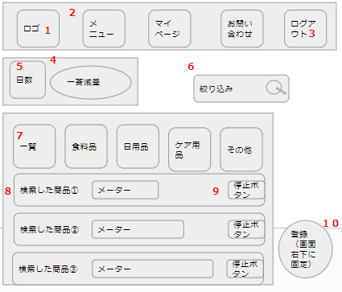
 | 画面設計
 |  |  |  |  |  |  |  |  |  |  |  |  |  |  |  | ① |  |  |  |  | ②

 |  |  |  |  |  |  |  |  |  |  |  |  |  |  |  |  |  |  |  | ②

 |  |  |  |  |  |  |  |  |  |  |  |  |  |  |  | ③

 | 機能設計
 |  |  | 「1 ロゴマーク」 |  |  | クリック
 |  |  |  | メニュー画面へ遷移する。

 |  |  | 「2 リボン」 |  | クリック
 |  |  |  | 選択されたページへ遷移する。

 |  |  | 「3 ログアウト」 |  |  | クリック
 |  |  |  | ログインページへ遷移する。

 |  |  | 「４ 一斉減量」 |  |  | クリック
 |  |  |  | 各商品の残量を、５で選択した日数分減少させる。

 |  |  | 「5 日数」 |  | 欄変更
 |  |  |  | ４で減らす日数を、前回減量した日からの日数分と、１～７日に設定する。
 |  |  |  | デフォルト値は前回減量した日からの日数分。

 |  |  | 「6 絞り込み」 |  |  | 虫眼鏡ボタン押下
 |  |  |  | 検索欄が空欄である場合は何もしない。
 |  |  |  | 空欄でない場合、検索結果一覧画面に遷移する。検索結果一覧画面では、対象文字での商品名検索を自動で行う。

 |  |  | 「7 カテゴリ」 |  |  | クリック
 |  |  |  | 選択されたページへ遷移する。

 |  |  | 「8 商品」 |  | クリック
 |  |  |  | 商品詳細のポップアップ（①）を表示する。

 |  |  | 「9 停止/再開」 |  |  | クリック
 |  |  |  | 停止にしている間、その商品に対する４の機能を無効化する。
 |  |  |  | 再開にすると、４の機能を再開する。

 |  |  | 「10 新規登録」 |  |  | クリック
 |  |  |  | 新規登録のポップアップ（③）を表示する。

 |  |  | 「11 更新」 |  | クリック
 |  |  |  | 更新のポップアップ（②）に遷移する。

 |  |  | 「12 削除」 |  | クリック
 |  |  |  | 確認のアラートボックスを表示し、OKを押すとデータの削除を行う

 |  |  | 「13 閉じる」 |  | クリック
 |  |  |  | ポップアップを閉じる。

 |  |  | 「14 リンク先購入」 |  |  |  | クリック
 |  |  |  | リンク先のページを開く。
 |  |  |  | 残量データに100を足す。

 |  |  | 「15 リンク先閲覧」 |  |  |  | クリック
 |  |  |  | リンク先のページを開く。

 |  |  | 「16 商品名」 |  |  | テキストボックス押下
 |  |  |  | テキストボックスへの記入を可能にする。

 |  |  | 「17 値段」 |  |  | テキストボックス押下
 |  |  |  | テキストボックスへの記入を可能にする。

 |  |  | 「18 購入頻度」 |  |  | 欄変更
 |  |  |  | 選択したデータに上書きする。

 |  |  | 「19 カテゴリ」 |  |  | 欄変更
 |  |  |  | 選択したデータに上書きする。

 |  |  | 「20 メーター」 |  |  | レンジバー操作
 |  |  |  | 選択したデータに上書きする。

 |  |  | 「21 リンク」 |  |  | テキストボックス押下
 |  |  |  | テキストボックスへの記入を可能にする。

 |  |  | 「22 更新決定」 |  |  | クリック
 |  |  |  | 16～21のデータを更新する。

 |  |  | 「23 新規登録」 |  |  | クリック
 |  |  |  | 16～21のデータを登録する。

 | 項目定義書

 | No |  | 物理名 |  | 論理名 |  |  |  | 画面型 |  | データ型 | min |  | max |  | DBテーブル |  | DBカラム | 備考
 |  | 1 | logo |  | ロゴ |  |  |  | Image
 |  | 2 | ribbon |  | リボン |  |  |  | Link
 |  | 3 | logout |  | ログアウト |  |  |  | Link
 |  | 4 | decrease |  | 一斉減量 |  |  |  | Button |  |  |  |  |  |  | users |  | user_date
 |  | 5 | decrease_days |  | 日数選択 |  |  |  | Select |  |  |  |  |  |  | items |  | item_frequency
 |  | 6 | search |  | 絞り込み |  |  |  | Textbox |  |  |  | 0 |  | 20 | items
 |  | 7 | category |  | カテゴリ |  |  |  | Link |  | String |  | 1 |  | 20 | items |  | item_category
 |  | 8 | list |  | 商品一覧 |  |  |  | div |  | String |  | 1 |  | 100 | items |  | item_name
 |  | 9 | stop_restart |  | 停止/再開 |  |  |  | Checkbox |  |  |  |  |  |  | items |  | item_switch
 |  | 10 | register |  | 新規登録 |  |  |  | Button
 |  | 11 | update |  | 更新 |  |  |  | Image
 |  | 12 | delete |  | 削除 |  |  |  | Image |  |  |  |  |  |  | items
 |  | 13 | close |  | 閉じる |  |  |  | Button
 |  | 14 | purchase |  | リンク先購入 |  |  |  | Link |  |  |  |  |  |  | items |  | item_url, item_meter
 |  | 15 | browsing |  | リンク先閲覧 |  |  |  | Link |  |  |  |  |  |  | items |  | item_url
 |  | 16 | commodity |  | 商品名 |  |  |  | Textbox |  | String |  | 0 |  | 100 | items |  | item_name
 |  | 17 | price |  | 値段 |  |  |  | Textbox |  | Int |  |  |  |  | items |  | item_price
 |  | 18 | frequency |  | 購入頻度 |  |  |  | Select |  |  |  |  |  |  | items |  | item_frequency
 |  | 19 | select_category |  | カテゴリ選択 |  |  |  | Select |  |  |  |  |  |  | items |  | item_category
 |  | 20 | meter |  | メーター |  |  |  | Range |  |  |  |  |  |  | items |  | item_meter
 |  | 21 | link |  | リンク |  |  |  | Textbox |  | String |  | 0 |  | 300 | items |  | item_url
 |  | 22 | decision_update |  | 更新決定 |  |  |  | Button |  |  |  |  |  |  | items
 |  | 23 | decision_register |  | 新規登録決定 |  |  |  | Button |  |  |  |  |  |  | items

カテゴリ別ページ_x0009__x0009__x0009__x0009__x0009__x0009__x0009__x0009_
外部設計書 |  |  |  |  |  |  |  | 画面名 |  | カテゴリ別ページ |  |  |  |  |  | 作成者 | 伊藤瞭太 |  |  | 更新者
 |  |  |  |  |  |  |  | システム名 |  | SubsKeeper |  |  |  |  |  | 作成日 | 2023-06-08 |  |  | 更新日
 |  |  |  |  |  |  |  | 備考

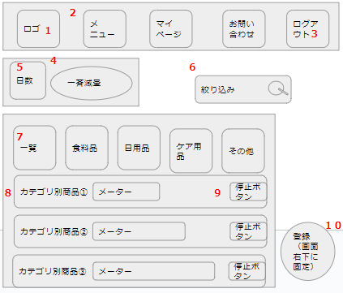
 | 画面設計
 |  |  |  |  |  |  |  |  |  |  |  |  |  |  |  | ① |  |  |  | ②

 |  |  |  |  |  |  |  |  |  |  |  |  |  |  |  |  |  |  |  | ②

 |  |  |  |  |  |  |  |  |  |  |  |  |  |  |  | ③

 | 機能設計
 |  |  | 「1 ロゴマーク」 |  |  | クリック
 |  |  |  | メニュー画面へ遷移する。

 |  |  | 「2 リボン」 |  | クリック
 |  |  |  | 選択されたページへ遷移する。

 |  |  | 「3 ログアウト」 |  |  | クリック
 |  |  |  | ログインページへ遷移する。

 |  |  | 「４ 一斉減量」 |  |  | クリック
 |  |  |  | 各商品の残量を、５で選択した日数分減少させる。

 |  |  | 「5 日数」 |  | 欄変更
 |  |  |  | ４で減らす日数を、前回減量した日からの日数分と、１～７日に設定する。
 |  |  |  | デフォルト値は前回減量した日からの日数分。

 |  |  | 「6 絞り込み」 |  |  | 虫眼鏡ボタン押下
 |  |  |  | 検索欄が空欄である場合は何もしない。
 |  |  |  | 空欄でない場合、検索結果一覧画面に遷移する。検索結果一覧画面では、対象文字での商品名検索を自動で行う。

 |  |  | 「7 カテゴリ」 |  |  | クリック
 |  |  |  | 選択されたページへ遷移する。

 |  |  | 「8 商品」 |  | クリック
 |  |  |  | 商品詳細のポップアップ（①）を表示する。

 |  |  | 「9 停止/再開」 |  |  | クリック
 |  |  |  | 停止にしている間、その商品に対する４の機能を無効化する。
 |  |  |  | 再開にすると、４の機能を再開する。

 |  |  | 「10 新規登録」 |  |  | クリック
 |  |  |  | 新規登録のポップアップ（③）を表示する。

 |  |  | 「11 更新」 |  | クリック
 |  |  |  | 更新のポップアップ（②）に遷移する。

 |  |  | 「12 削除」 |  | クリック
 |  |  |  | 確認のアラートボックスを表示し、OKを押すとデータの削除を行う

 |  |  | 「13 閉じる」 |  | クリック
 |  |  |  | ポップアップを閉じる。

 |  |  | 「14 リンク先購入」 |  |  |  | クリック
 |  |  |  | リンク先のページを開く。
 |  |  |  | 残量データに100を足す。

 |  |  | 「15 リンク先閲覧」 |  |  |  | クリック
 |  |  |  | リンク先のページを開く。

 |  |  | 「16 商品名」 |  |  | テキストボックス押下
 |  |  |  | テキストボックスへの記入を可能にする。

 |  |  | 「17 値段」 |  |  | テキストボックス押下
 |  |  |  | テキストボックスへの記入を可能にする。

 |  |  | 「18 購入頻度」 |  |  | 欄変更
 |  |  |  | 選択したデータに上書きする。

 |  |  | 「19 カテゴリ」 |  |  | 欄変更
 |  |  |  | 選択したデータに上書きする。

 |  |  | 「20 メーター」 |  |  | レンジバー操作
 |  |  |  | 選択したデータに上書きする。

 |  |  | 「21 リンク」 |  |  | テキストボックス押下
 |  |  |  | テキストボックスへの記入を可能にする。

 |  |  | 「22 更新決定」 |  |  | クリック
 |  |  |  | 16～21のデータを更新する。

 |  |  | 「23 新規登録」 |  |  | クリック
 |  |  |  | 16～21のデータを登録する。

 | 項目定義書

 | No |  | 物理名 |  | 論理名 |  |  |  | 画面型 |  | データ型 | min |  | max |  | DBテーブル |  | DBカラム | 備考
 |  | 1 | logo |  | ロゴ |  |  |  | Image
 |  | 2 | ribbon |  | リボン |  |  |  | Link
 |  | 3 | logout |  | ログアウト |  |  |  | Link
 |  | 4 | decrease |  | 一斉減量 |  |  |  | Button |  |  |  |  |  |  | users |  | user_date
 |  | 5 | decrease_days |  | 日数選択 |  |  |  | Select |  |  |  |  |  |  | items |  | item_frequency
 |  | 6 | search |  | 絞り込み |  |  |  | Textbox |  |  |  | 0 |  | 20 | items
 |  | 7 | category |  | カテゴリ |  |  |  | Link |  | String |  | 1 |  | 20 | items |  | item_category
 |  | 8 | list |  | 商品一覧 |  |  |  | div |  | String |  | 1 |  | 100 | items |  | item_name
 |  | 9 | stop_restart |  | 停止/再開 |  |  |  | Checkbox |  |  |  |  |  |  | items |  | item_switch
 |  | 10 | register |  | 新規登録 |  |  |  | Button
 |  | 11 | update |  | 更新 |  |  |  | Image
 |  | 12 | delete |  | 削除 |  |  |  | Image |  |  |  |  |  |  | items
 |  | 13 | close |  | 閉じる |  |  |  | Button
 |  | 14 | purchase |  | リンク先購入 |  |  |  | Link |  |  |  |  |  |  | items |  | item_url, item_meter
 |  | 15 | browsing |  | リンク先閲覧 |  |  |  | Link |  |  |  |  |  |  | items |  | item_url
 |  | 16 | commodity |  | 商品名 |  |  |  | Textbox |  | String |  | 0 |  | 100 | items |  | item_name
 |  | 17 | price |  | 値段 |  |  |  | Textbox |  | Int |  |  |  |  | items |  | item_price
 |  | 18 | frequency |  | 購入頻度 |  |  |  | Select |  |  |  |  |  |  | items |  | item_frequency
 |  | 19 | select_category |  | カテゴリ選択 |  |  |  | Select |  |  |  |  |  |  | items |  | item_category
 |  | 20 | meter |  | メーター |  |  |  | Range |  |  |  |  |  |  | items |  | item_meter
 |  | 21 | link |  | リンク |  |  |  | Textbox |  | String |  | 0 |  | 300 | items |  | item_url
 |  | 22 | decision_update |  | 更新決定 |  |  |  | Button |  |  |  |  |  |  | items
 |  | 23 | decision_register |  | 新規登録決定 |  |  |  | Button |  |  |  |  |  |  | items

マイページ
外部設計書 |  |  |  |  | 画面名 |  | マイページ |  |  |  |  |  | 作成者 | 畠山 千裕 |  |  | 更新者
 |  |  |  |  | システム名 |  | SubsKeeper |  |  |  |  |  | 作成日 | 2023-06-07 |  |  | 更新日
 |  |  |  |  | 備考

 | 画面設計

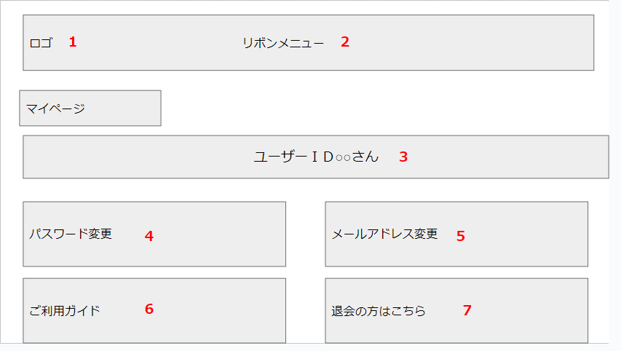

 | 機能設計
 |  | ページロード
 |  |  | ロード時に、以下の処理を実行する。

 |  |  | ログイン状態を判定し、ログイン状態であればこのページを表示する。

 |  | 「１ ロゴ」
 |  |  | ロゴを表示する。クリックするとメニュー画面に遷移する。

 |  | 「２ リボンメニュー」 クリック
 |  |  | クリックすると選択したページに遷移する。

 |  | 「３ ユーザーID」 表示
 |  |  | ログインしている人のユーザーIDを取得し、表示する。

 |  | 「４ パスワード変更」クリック
 |  |  | パスワード変更ページに遷移する。

 |  | 「５ メールアドレス変更」クリック
 |  |  | メールアドレス変更ページに遷移する。

 |  | 「６ ご利用ガイド」クリック
 |  |  | ご利用ガイドページに遷移する。

 |  | 「７ 退会の方はこちら」クリック
 |  |  | ダイアログボックスで「登録データが消去されます。よろしいですか？」と表示し、「退会する」を選択した場合そのユーザーのデータを消去する。

 | 項目定義書

 | No |  | 物理名 | 論理名 |  | 画面型 |  | データ型 | min |  | max |  | DBテーブル |  | DBカラム | 備考
 |  | 1 | logo | ロゴ |  | Image
 |  | 2 | ribbon | リボン |  | Link
 |  | 3 | user_id | ユーザーID |  | String |  | String |  | 1 |  | 20 | users |  | user_id
 |  | 4 | changePassword | パスワード変更 |  | Link
 |  | 5 | change_mail | メールアドレス変更 |  | Link
 |  | 6 | manual | ご利用ガイド |  | Link
 |  | 7 | withdrawal | 退会 |  | Button |  |  |  |  |  |  | users
 |  | 8
 |  | 9
 |  | 10
 |  | 11
 |  | 12
 |  | 13
 |  | 14
 |  | 15
 |  | 16
 |  | 17
 |  | 18
 |  | 19
 |  | 20
 |  | 21
 |  | 22
 |  | 23
 |  | 24
 |  | 25
 |  | 26
 |  | 27
 |  | 28
 |  | 29
 |  | 30

パスワード変更
外部設計書 |  |  |  |  | 画面名 |  | パスワード変更 |  |  |  |  |  | 作成者 | 畠山 千裕 |  |  | 更新者
 |  |  |  |  | システム名 |  | SubsKeeper |  |  |  |  |  | 作成日 | 2023-06-07 |  |  | 更新日
 |  |  |  |  | 備考

 | 画面設計

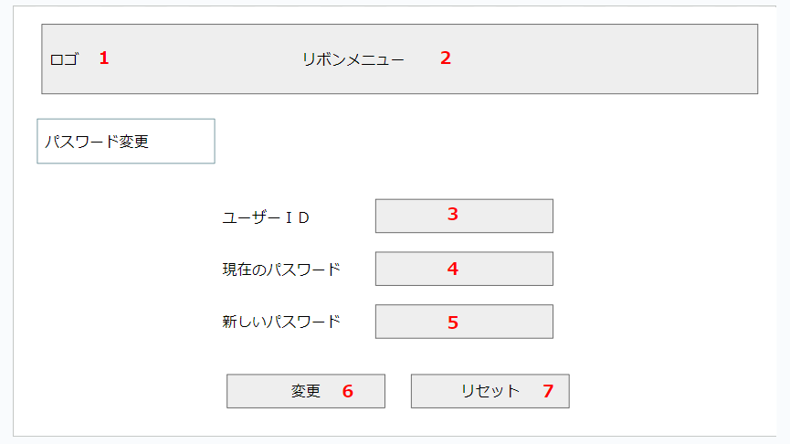

 | 機能設計
 |  | ページロード
 |  |  | ロード時に、以下の処理を実行する。

 |  |  | ログイン状態を判定し、ログイン状態であればこのページを表示する。

 |  | 「１ ロゴ」
 |  |  | ロゴを表示する。クリックするとメニュー画面に遷移する。

 |  | 「２ リボンメニュー」 クリック
 |  |  | クリックすると選択したページに遷移する。

 |  | 「３ ユーザーID」入力
 |  |  | ユーザーがユーザーIDを入力する。

 |  | 「４ 現在のパスワード」入力
 |  |  | ユーザーが現在のパスワードを入力する。

 |  | 「５ 新しいパスワード」入力
 |  |  | ユーザーが新しいパスワードを入力する。

 |  | 「６ 変更」クリック
 |  |  | 入力した内容をデータベースに保存する。

 |  | 「７ リセット」クリック
 |  |  | 入力した内容を消去する。

 | 項目定義書

 | No |  | 物理名 | 論理名 |  | 画面型 |  | データ型 | min |  | max |  | DBテーブル |  | DBカラム | 備考
 |  | 1 | logo | ロゴ |  | Image
 |  | 2 | ribbon | リボン |  | Link
 |  | 3 | user_id | ユーザーID |  | Textbox |  | String |  | 1 |  | 20 | users |  | user_id
 |  | 4 | password | 現在のパスワード |  | Password |  | String |  | 1 |  | 20 | users |  | user_pw
 |  | 5 | new_password | 新しいパスワード |  | Password |  | String |  | 1 |  | 20 | users |  | user_pw
 |  | 6 | decidion_change | 変更 |  | Button |  |  |  |  |  |  | users
 |  | 7 | reset | リセット |  | Button
 |  | 8
 |  | 9
 |  | 10
 |  | 11
 |  | 12
 |  | 13
 |  | 14
 |  | 15
 |  | 16
 |  | 17
 |  | 18
 |  | 19
 |  | 20
 |  | 21
 |  | 22
 |  | 23
 |  | 24
 |  | 25
 |  | 26
 |  | 27
 |  | 28
 |  | 29
 |  | 30

メールアドレス変更
外部設計書 |  |  |  |  | 画面名 |  | メールアドレス変更 |  |  |  |  |  | 作成者 | 畠山 千裕 |  |  | 更新者
 |  |  |  |  | システム名 |  | SubsKeeper |  |  |  |  |  | 作成日 | 2023-06-07 |  |  | 更新日
 |  |  |  |  | 備考

 | 画面設計

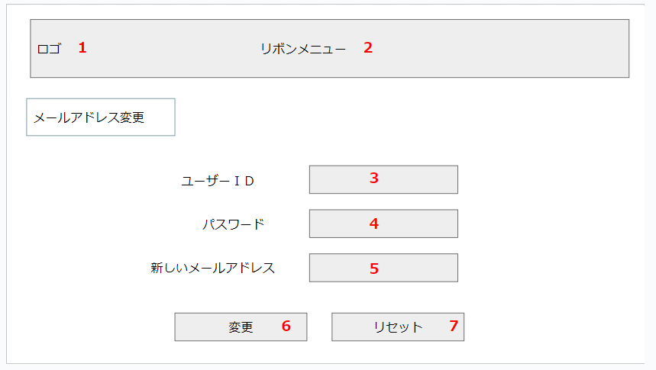

 | 機能設計
 |  | ページロード
 |  |  | ロード時に、以下の処理を実行する。

 |  |  | ログイン状態を判定し、ログイン状態であればこのページを表示する。

 |  | 「１ ロゴ」
 |  |  | ロゴを表示する。クリックするとメニュー画面に遷移する。

 |  | 「２ リボンメニュー」 クリック
 |  |  | クリックすると選択したページに遷移する。

 |  | 「３ ユーザーID」入力
 |  |  | ユーザーがユーザーIDを入力する。

 |  | 「４ パスワード」入力
 |  |  | ユーザーがパスワードを入力する。

 |  | 「５ 新しいメールアドレス」入力
 |  |  | ユーザーが新しいメールアドレスを入力する。

 |  | 「６ 変更」クリック
 |  |  | 入力した内容をデータベースに保存する。

 |  | 「７ リセット」クリック
 |  |  | 入力した内容を消去する。

 | 項目定義書

 | No |  | 物理名 | 論理名 |  | 画面型 |  | データ型 | min |  | max |  | DBテーブル |  | DBカラム | 備考
 |  | 1 | logo | ロゴ |  | Image
 |  | 2 | ribbon | リボン |  | Link
 |  | 3 | user_id | ユーザーID |  | Textbox |  | String |  | 1 |  | 20 | users |  | user_id
 |  | 4 | password | パスワード |  | Password |  | String |  | 1 |  | 20 | users |  | user_pw
 |  | 5 | new_mail | 新しいメールアドレス |  | Textbox |  | String |  | 1 |  | 100 | users |  | user_mail
 |  | 6 | decidion_change | 変更 |  | Button |  |  |  |  |  |  | users
 |  | 7 | reset | リセット |  | Button
 |  | 8
 |  | 9
 |  | 10
 |  | 11
 |  | 12
 |  | 13
 |  | 14
 |  | 15
 |  | 16
 |  | 17
 |  | 18
 |  | 19
 |  | 20
 |  | 21
 |  | 22
 |  | 23
 |  | 24
 |  | 25
 |  | 26
 |  | 27
 |  | 28
 |  | 29
 |  | 30

ご利用ガイド
外部設計書 |  |  |  |  | 画面名 |  | ご利用ガイド |  |  |  | 作成者 | 畠山 千裕 |  |  | 更新者
 |  |  |  |  | システム名 |  | SubsKeeper |  |  |  | 作成日 | 2023-06-07 |  |  | 更新日
 |  |  |  |  | 備考

 | 画面設計
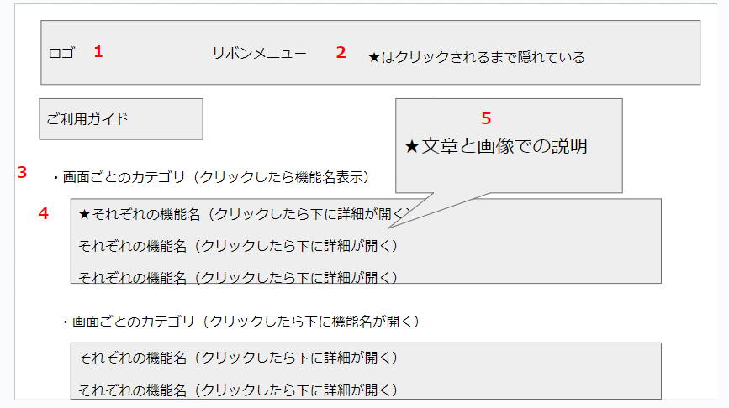

 | 機能設計
 |  | ページロード
 |  |  | ロード時に、以下の処理を実行する。

 |  |  | ログイン状態を判定し、ログイン状態であればこのページを表示する。

 |  | 「１ ロゴ」
 |  |  | ロゴを表示する。クリックするとメニュー画面に遷移する。

 |  | 「２ リボンメニュー」 クリック
 |  |  | クリックすると選択したページに遷移する。

 |  | 「３ 画面カテゴリ」クリック
 |  |  | 折りたたまれていた機能の一覧を開く。もう一度クリックすると閉じる。

 |  | 「４ 機能名」クリック
 |  |  | 折りたたまれていた各機能の説明を開く。もう一度クリックすると閉じる。

 |  | 「５ 機能説明」表示
 |  |  | 各機能の説明を図と文字で表示する。

 | 項目定義書

 | No |  | 物理名 | 論理名 |  | 画面型 |  | データ型 | min | max | DBテーブル |  | DBカラム | 備考
 |  | 1 | logo | ロゴ |  | Image
 |  | 2 | ribbon | リボン |  | Link
 |  | 3 | page | ページ名 |  | Select
 |  | 4 | funnctions | 機能名 |  | Select
 |  | 5 | description | 説明 |  | String, Image
 |  | 6
 |  | 7
 |  | 8
 |  | 9
 |  | 10
 |  | 11
 |  | 12
 |  | 13
 |  | 14
 |  | 15
 |  | 16
 |  | 17
 |  | 18
 |  | 19
 |  | 20
 |  | 21
 |  | 22
 |  | 23
 |  | 24
 |  | 25
 |  | 26
 |  | 27
 |  | 28
 |  | 29
 |  | 30

お問い合わせ
外部設計書 |  |  |  |  | 画面名 |  | お問い合わせ |  |  |  | 作成者 | 畠山 千裕 |  |  | 更新者
 |  |  |  |  | システム名 |  | SubsKeeper |  |  |  | 作成日 | 2023-06-07 |  |  | 更新日
 |  |  |  |  | 備考

 | 画面設計

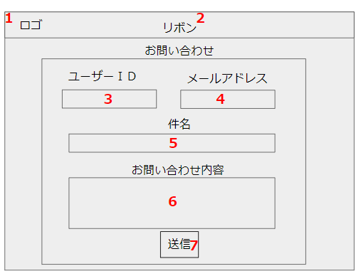

 | 機能設計
 |  | ページロード
 |  |  | ロード時に、以下の処理を実行する。

 |  |  | ログイン状態を判定し、ログイン状態であればこのページを表示する。

 |  | 「１ ロゴ」クリック
 |  |  | ロゴを表示する。クリックするとメニュー画面に遷移する。

 |  | 「２ リボンメニュー」 クリック
 |  |  | クリックすると選択したページに遷移する。

 |  | 「３ ユーザーID」表示
 |  |  | ログインしているユーザーのユーザーIDを表示する。

 |  | 「４ メールアドレス」表示
 |  |  | ログインしているユーザーのメールアドレスを表示する。

 |  | 「５ 件名」入力
 |  |  | ユーザーがお問い合わせの件名を入力する。

 |  | 「６ お問い合わせ内容」入力
 |  |  | ユーザーがお問い合わせの内容を入力する。

 |  | 「７ 送信」クリック
 |  |  | ３から６のデータをデータベースに保存する。ダイアログボックスで「お問い合わせありがとうございます。」と表示し、５，６の入力ボックスを空にする

 | 項目定義書

 | No |  | 物理名 | 論理名 |  | 画面型 |  | データ型 | min | max | DBテーブル |  | DBカラム | 備考
 |  | 1 | logo | タイトル |  | Image
 |  | 2 | ribbon | リボン |  | Link |  | String
 |  | 3 | user_id | ユーザーID |  | Label |  | String | 1 | 20 | user |  | user_id
 |  | 4 | mail | メールアドレス |  | Label |  | String | 1 | 100 | user |  | user_mail
 |  | 5 | title | 件名 |  | Textbox |  | String | 1 | 50 | inquiries |  | inquiries_subject
 |  | 6 | content | お問い合わせ内容 |  | Textbox |  | String | 0 | 500 | inquiries |  | inquiries_content
 |  | 7 | send | 送信 |  | Button |  |  |  |  | inquiries
 |  | 8
 |  | 9
 |  | 10
 |  | 11
 |  | 12
 |  | 13
 |  | 14
 |  | 15
 |  | 16
 |  | 17
 |  | 18
 |  | 19
 |  | 20
 |  | 21
 |  | 22
 |  | 23
 |  | 24
 |  | 25
 |  | 26
 |  | 27
 |  | 28
 |  | 29
 |  | 30

管理者ログインページ_x0009__x0009__x0009__x0009__x0009__x0009__x0009__x0009_
外部設計書 |  |  |  |  | 画面名 |  | 管理者ログインページ |  |  |  | 作成者 | 春田 翔 |  |  | 更新者 | 春田 翔
 |  |  |  |  | システム名 |  | SubsKeeper(管理者ログイン) |  |  |  | 作成日 | 2023-06-07 |  |  | 更新日 | 2023-06-08
 |  |  |  |  | 備考

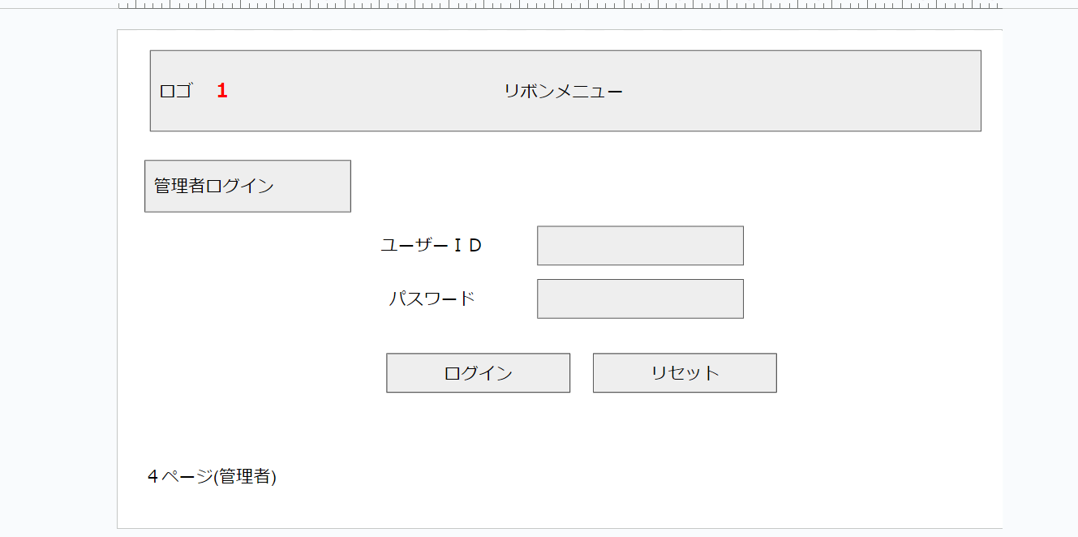
 | 画面設計

1

2

3
4

 | 機能設計

ページロード
ロード時に以下の処理を実行する。
管理者ログインページを表示し、1～4を表示する。
「1 ユーザーID」
ユーザーIDを入力し。表示する。
「2 パスワード」
パスワードを入力し、表示する。
「3 ログイン」
ユーザーID、パスワードを入力し一致すれば管理者側ユーザー一覧ページに遷移する。
一致しなければ、エラーメッセージをログインの下に表示する。
「4 リセット」
ユーザーID、パスワードを入力し、誤りがればリセットボタンを押す。
押すと、ユーザーID、パスワードを白紙に戻す。

 | 項目定義書

 | No |  | 物理名 | 論理名 |  | 画面型 |  | データ型 | min | max | DBテーブル |  | DBカラム | 備考
 |  | 1 | user_id | ユーザーID |  | String |  | String | 0 | 20 | admin |  | admin_id
 |  | 2 | password | パスワード |  | Password |  | String | 0 | 20 | admin |  | admin_pw
 |  | 3 | login | ログイン |  | Link
 |  | 4 | reset | リセット |  | Button

管理者側ユーザー一覧ページ_x0009__x0009__x0009__x0009__x0009__x0009__x0009__x0009_
外部設計書 |  |  |  |  | 画面名 |  | 管理者側ユーザー一覧ページ |  |  |  | 作成者 | 春田 翔 |  |  | 更新者
 |  |  |  |  | システム名 |  | SubsKeeper(管理者側ユーザー一覧) |  |  |  | 作成日 | 2023-06-08 |  |  | 更新日
 |  |  |  |  | 備考

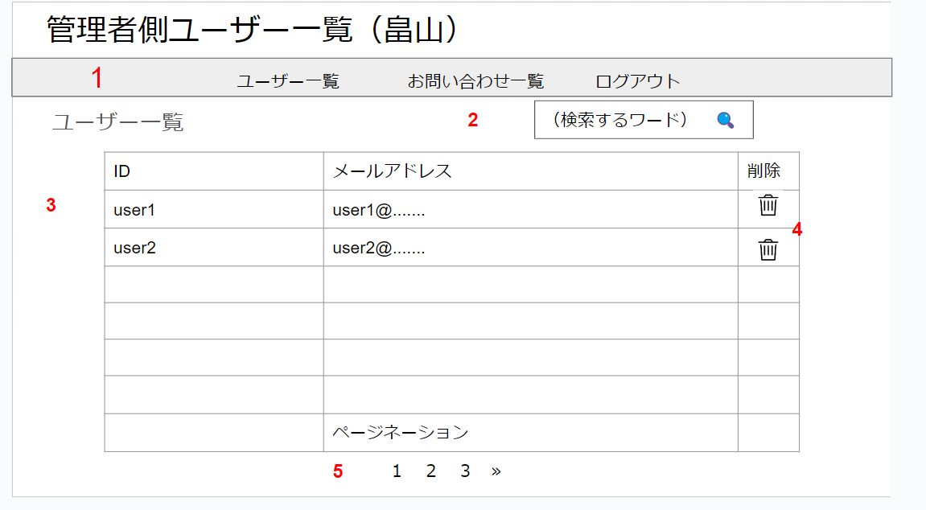
 | 画面設計

ロゴ
1

2

3
4

5

 | 機能設計
ページロード
ロード時に以下の処理を実行する。
管理者側ユーザー一覧ページを表示し、1～5を表示する。
「1 リボンメニュー」
ユーザー一覧をクリックすると同ページをリロードする。
お問い合わせ一覧をクリックすると管理者側お問い合わせ一覧ページに遷移する。
ログアウトを押すと、管理者ログインページに遷移する。
「2検索するワード」
検索するワードを入力すると一致するワードを含むユーザー検索結果ページを表示する。
「3 ユーザー一覧表」
ユーザー一覧表を表示する。
「4 削除」
削除をクリックすると削除ボタンのある対象の行を削除する。
「5 ページネーション」
数字を押すと対応するユーザー一覧表を表示する。

 | 項目定義書

 | No |  | 物理名 | 論理名 |  | 画面型 |  | データ型 | min | max | DBテーブル |  | DBカラム | 備考
 |  | 1 | ribbon | リボンメニュー |  | Link
 |  | 2 | search | 検索するワード |  | Link |  | String | 0 | 20
 |  | 3 | userlist | ユーザー一覧表 |  | String |  | String |  |  | users
 |  | 4 | delete | 削除 |  | Image
 |  | 5 | pagination | ページネーション |  | Button |  |  |  |  | users

管理者ユーザー検索結果ページ_x0009__x0009__x0009__x0009__x0009__x0009__x0009__x0009_
外部設計書 |  |  |  |  | 画面名 |  | 管理者ユーザー検索結果ページ |  |  |  | 作成者 | 春田 翔 |  |  | 更新者
 |  |  |  |  | システム名 |  | SubsKeeper(ユーザー検索結果) |  |  |  | 作成日 | 2023-06-08 |  |  | 更新日
 |  |  |  |  | 備考

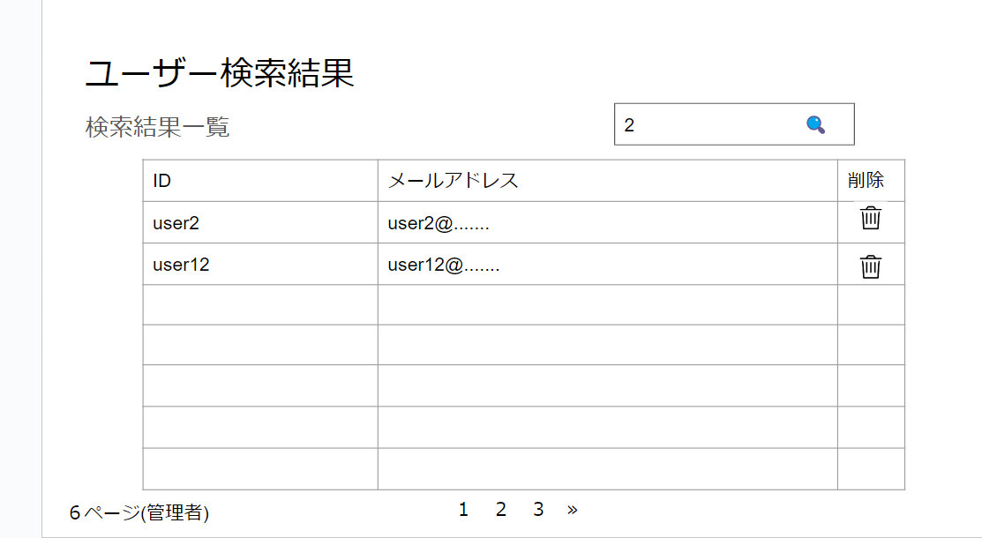
 | 画面設計

1

2

3

4

 | 機能設計
ページロード
ロード時に以下の処理を実行する。
管理者側ユーザー検索結果ページを表示する。
「1 検索するワード」
管理者側ユーザー一覧ページで検索したワードを表示する。
「2 ユーザー一覧表」
検索するワードに表示してあるワードを含む検索結果一覧を表示する。
「3 削除」
削除をクリックすると削除ボタンのある対象の行を削除する。
「4 ページネーション」
数字を押すと対応するユーザー一覧表を表示する。

 | 項目定義書

 | No |  | 物理名 | 論理名 |  | 画面型 |  | データ型 | min | max | DBテーブル |  | DBカラム | 備考
 |  | 1 | search | 検索するワード |  | Link |  |  | 0 | 20
 |  | 2 | userlist | ユーザー一覧表 |  | String |  | String |  |  | users
 |  | 3 | delite | 削除 |  | Image
 |  | 4 | pagination | ページネーション |  | Button |  |  |  |  | users

お問い合わせ一覧ページ_x0009__x0009__x0009__x0009__x0009__x0009__x0009__x0009_
外部設計書 |  |  |  |  | 画面名 |  | 管理者側お問い合わせ一覧ページ |  |  |  | 作成者 | 春田 翔 |  |  | 更新者
 |  |  |  |  | システム名 |  | SubsKeeper(お問い合わせ一覧) |  |  |  | 作成日 | 2023-06-08 |  |  | 更新日
 |  |  |  |  | 備考

 | 画面設計
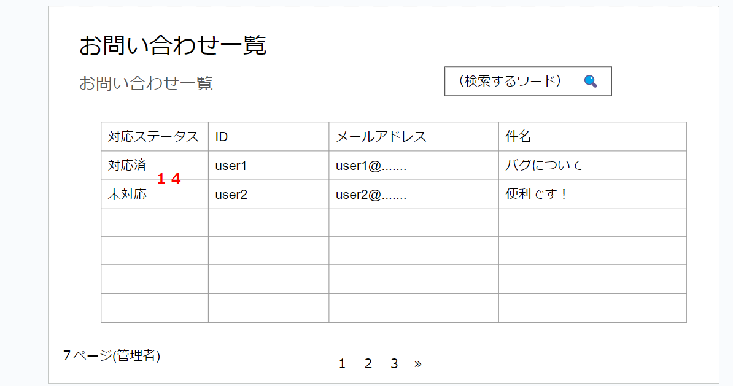

1

2

3

対応中

4

 | 機能設計
ページロード
ロード時に以下の処理を実行する。
管理者側お問い合わせ一覧ページを表示する。
「1 検索するワード」
検索するワードを入力すると一致するワードを含むお問い合わせ検索結果ページを表示する。
「2 お問い合わせ一覧表」
お問い合わせ一覧表を表示する。
「3 対応ステータス」
プルダウンで、0,1,2で未対応,対応中、対応済みを切り替える。
「4 ページネーション」
数字を押すと対応するユーザー一覧表を表示する。

 | 項目定義書

 | No |  | 物理名 | 論理名 |  | 画面型 |  | データ型 | min | max | DBテーブル |  | DBカラム | 備考
 |  | 1 | search | 検索するワード |  | Link |  |  | 1 | 20
 |  | 2 | inquirilist | お問い合わせ一覧表 |  | String |  | String
 |  | 3 | status | 対応ステータス |  | select |  | int |  |  | inquiries
 |  | 4 | pagination | ページネーション |  | Button |  |  |  |  | users

管理者側お問い合わせ検索結果ページ_x0009__x0009__x0009__x0009__x0009__x0009__x0009__x0009_
外部設計書 |  |  |  |  | 画面名 |  | 管理者側お問い合わせ検索結果ページ |  |  |  | 作成者 | 春田 翔 |  |  | 更新者
 |  |  |  |  | システム名 |  | SubsKeeper(お問い合わせ検索結果) |  |  |  | 作成日 | 2023-06-08 |  |  | 更新日
 |  |  |  |  | 備考

 | 画面設計
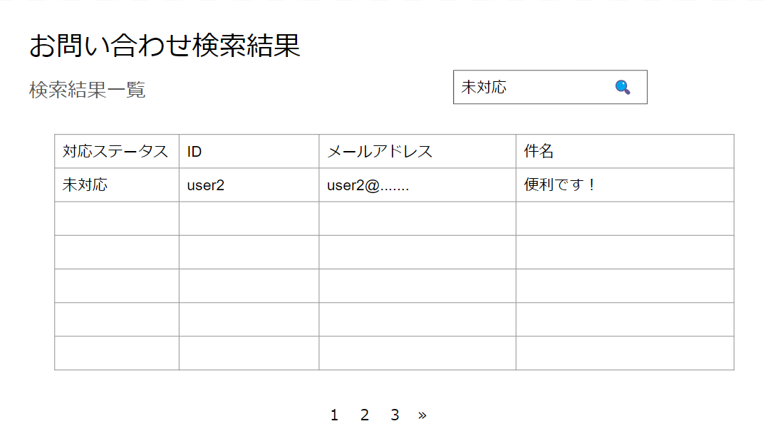

1

2

3

 | 機能設計
ページロード
ロード時に以下の処理を実行する。
管理者側お問い合わせ検索結果ページを表示する。
「1 検索するワード」
管理者側お問い合わせ一覧ページで検索したワードを表示する。
「2 お問い合わせ一覧表」
検索するワードで絞ったお問い合わせ一覧表を表示する。
「3 ページネーション」
数字を押すと対応するユーザー一覧表を表示する。

 | 項目定義書

 | No |  | 物理名 | 論理名 |  | 画面型 |  | データ型 | min | max | DBテーブル |  | DBカラム | 備考
 |  | 1 | search | 検索するワード |  | Link |  |  | 0 | 20
 |  | 2 | inquirilist | お問い合わせ一覧表 |  | String |  | String
 |  | 3 | pagination | ページネーション |  | Button |  |  |  |  | users

